Баги
Номер | Название | Приоритет | Предусловия | Шаги | Результат | Комментарии
FB-001 | При конвертации с вводными данными: (евро рубль 1) Выводится сообщение с некорректным результатом конвертации | High | Открыт телеграм-бот: @QAP_Convertbot | 1. В поле (написать сообщение…) ввести: (евро рубль 1) | Появилось сообщение с неправильным результатом конвертации
FB-002 | При конвертации с вводными данными: (евро доллар 1) Выводится сообщение об ошибке | High | Открыт телеграм-бот: @QAP_Convertbot | 1. В поле (написать сообщение…) ввести: (евро доллар 1) | Появилось сообщение (Что-то пошло не так с 'EUR') | 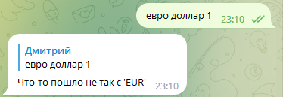
FB-003 | При конвертации с вводными данными: (доллар евро 1) Выводится сообщение об ошибке | High | Открыт телеграм-бот: @QAP_Convertbot | 1. В поле (написать сообщение…) ввести: (доллар евро 1) | Появилось сообщение (Что-то пошло не так с 'ЮэСДэ') | 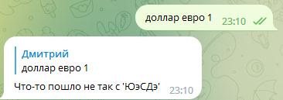
FB-004 | При конвертации с вводными данными: (доллар рубль 1) Выводится сообщение об ошибке | High | Открыт телеграм-бот: @QAP_Convertbot | 1. В поле (написать сообщение…) ввести: (доллар рубль 1) | Появилось сообщение (Что-то пошло не так с 'ЮэСДэ') | 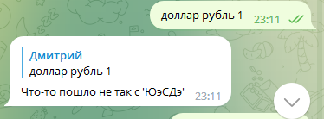
FB-005 | При конвертации с вводными данными: (рубль евро 1) Выводится сообщение с некорректным результатом конвертации | High | Открыт телеграм-бот: @QAP_Convertbot | 1. В поле (написать сообщение…) ввести: (рубль евро 1) | Появилось сообщение с неправильным результатом конвертации
FB-006 | При конвертации с вводными данными: (рубль долар 1) Выводится сообщение об ошибке | High | Открыт телеграм-бот: @QAP_Convertbot | 1. В поле (написать сообщение…) ввести: (рубль доллар 1) | Появилось сообщение (Что-то пошло не так с 'RUB') | 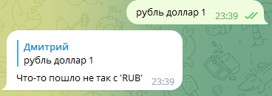
FB-007 | При конвертации с вводными данными: (евро рубль 2) Выводится сообщение с некорректным результатом | High | Открыт телеграм-бот: @QAP_Convertbot | 1. В поле (написать сообщение…) ввести: (евро рубль 2) | Появилось сообщение с неправильным результатом конвертации
FB-008 | При конвертации с вводными данными: (евро рубль 1.5) Выводится сообщение об ошибке | High | Открыт телеграм-бот: @QAP_Convertbot | 1. В поле (написать сообщение…) ввести: (евро рубль 1.5) | Ошибка пользователя. Не смог обработать количество 1.5 | 